产销图
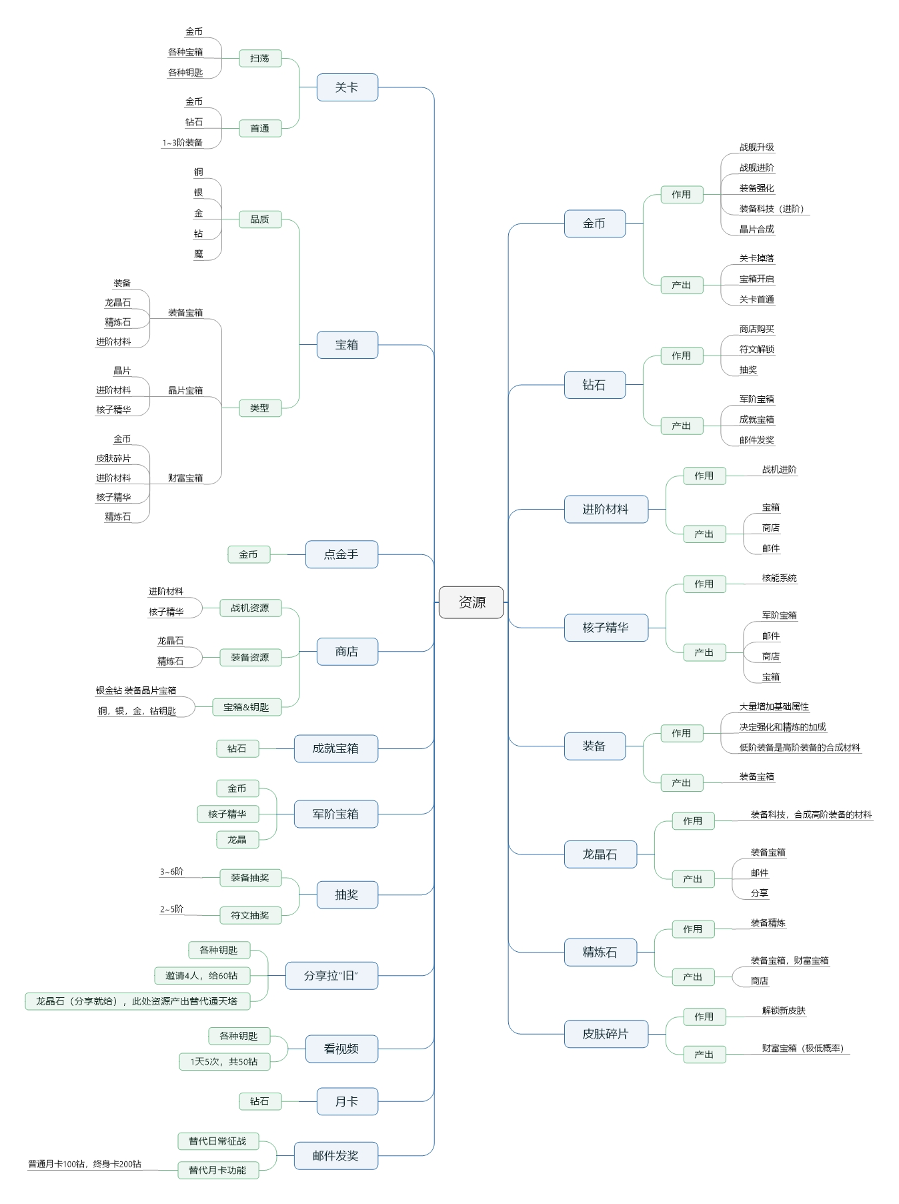

离线收益逻辑
 | 离线收益回来后看视频，收益翻倍
 | 月卡用户免去看视频
非R离线收益最高4小时
1元党离线收益最高6小时
月卡党离线收益最高8小时 |  | 金币产量提升20%
终身卡党离线收益最高12小时 |  | 金币产量提升30%

非R，1天1次免费扫荡，0次钻石扫荡 |  |  | 数值按终身卡用户做
1元党1天1次免费扫荡，1次钻石扫荡
月卡党1天1次免费扫荡，3次钻石扫荡
终身卡1天1次免费扫荡，5次钻石扫荡
中R1天1次免费扫荡，8次钻石扫荡
大R1次免费扫荡，11次钻石扫荡

邀请好友在线奖励
35%，50%，55%，60%

宝箱半小时产出1个，终身R，一天扫荡6次，可产出96个宝箱
每天关卡产出钥匙40个。
看视频，玩家每天能免费获取5个。
商店中，钥匙一次可买5把。前6次购买有折扣，共可购买12次

